画面イメージ
詳細設計書 | 画面名称 | B0503_研修応募者管理画面 | システムID | 改訂日 | 2020-09-24
 | 機能名称 |  | システム名称 | 改訂者 | 楊卿赫

画面イメージ

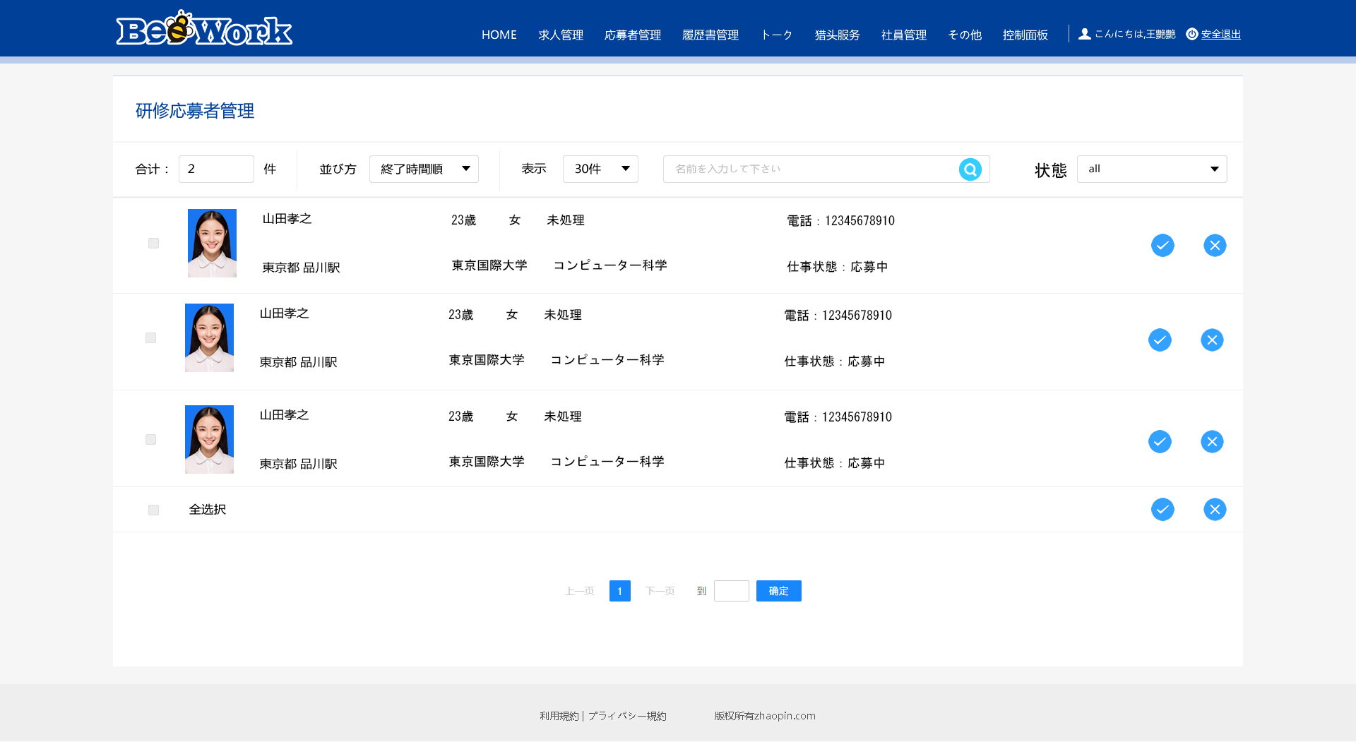
未処理

